Накладная-№3
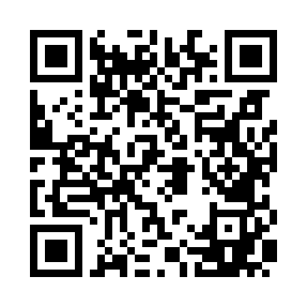
Номер товарно-транспортной накладной: |  |  | Торговый представитель: Amriyev Muhammad
Поставщик: Toshkent falcon fly 2 |  |  | Телефон торгового представителя: +998972880505
Дата отгрузки: 13.11.2025 |  |  | Контрагент: """" Klient
Дата консигнации: |  |  | Адрес:
Доставщик: |  |  | Телефон:
Телефон доставщика:
Время заказа: 13.11.2025 15:34:26
№ | Штрих-код | Название товаров (работ,услуг) | Количество | Количество в кейсе | Цена | Сумма
 |  |  | 7 |  |  | 285000
1 | 6901645309364 | Ошхона учун силикон тўплам SC8009-12P/930 DB- 9-36 | 1 | 1 шт. | 112,000 | 112,000
2 | 6950024760036 | Ложка столовая 102-86 | 1 | 1 шт. | 6,000 | 6,000
3 | 6985600102856 | Столовая вилка ( arzon ) DB-102-85 | 1 | 1 шт. | 7,000 | 7,000
4 | 2340023717010 | Ложка узорчатый c цветок 102-40 | 1 | 1 шт. | 30,000 | 30,000
5 | 6909243117312 | Десертный нож DB-7-31 | 1 | 1 шт. | 50,000 | 50,000
6 | None | Необичный Чайная ложка 78-22 | 1 | 1 шт. | 30,000 | 30,000
7 | 6920250101088 | Фужеры, стаканы, бокалы HT79035 XB-101-8 | 1 | 1 шт. | 50,000 | 50,000
Итого: 285000

